视图一
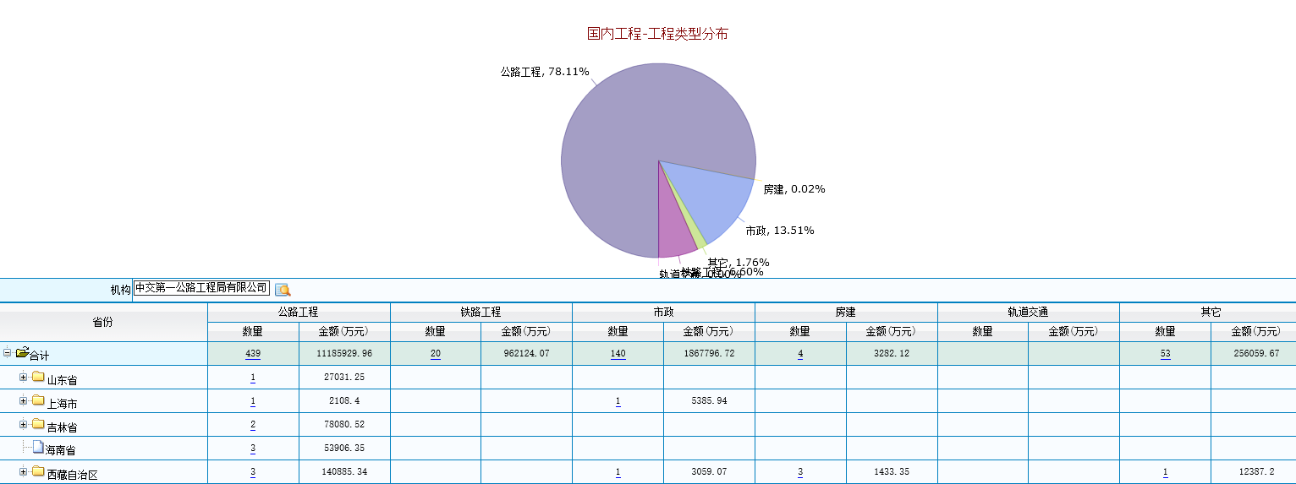
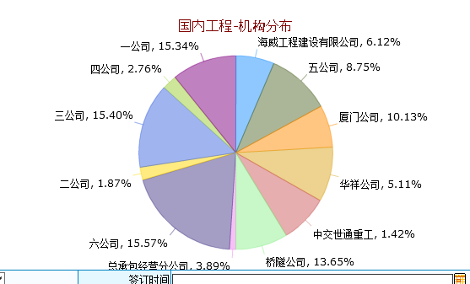
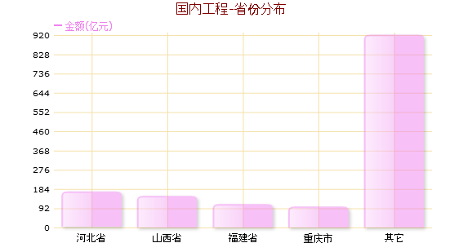
国内工程一览

查询条件

项目分部地图及概况
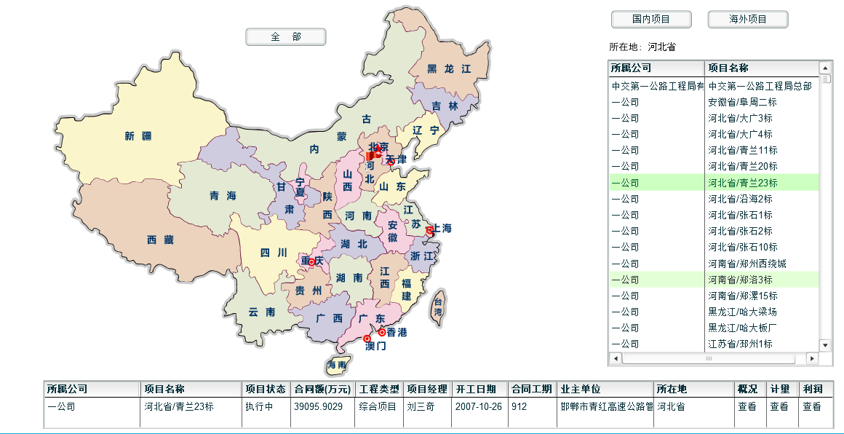

Sheet1
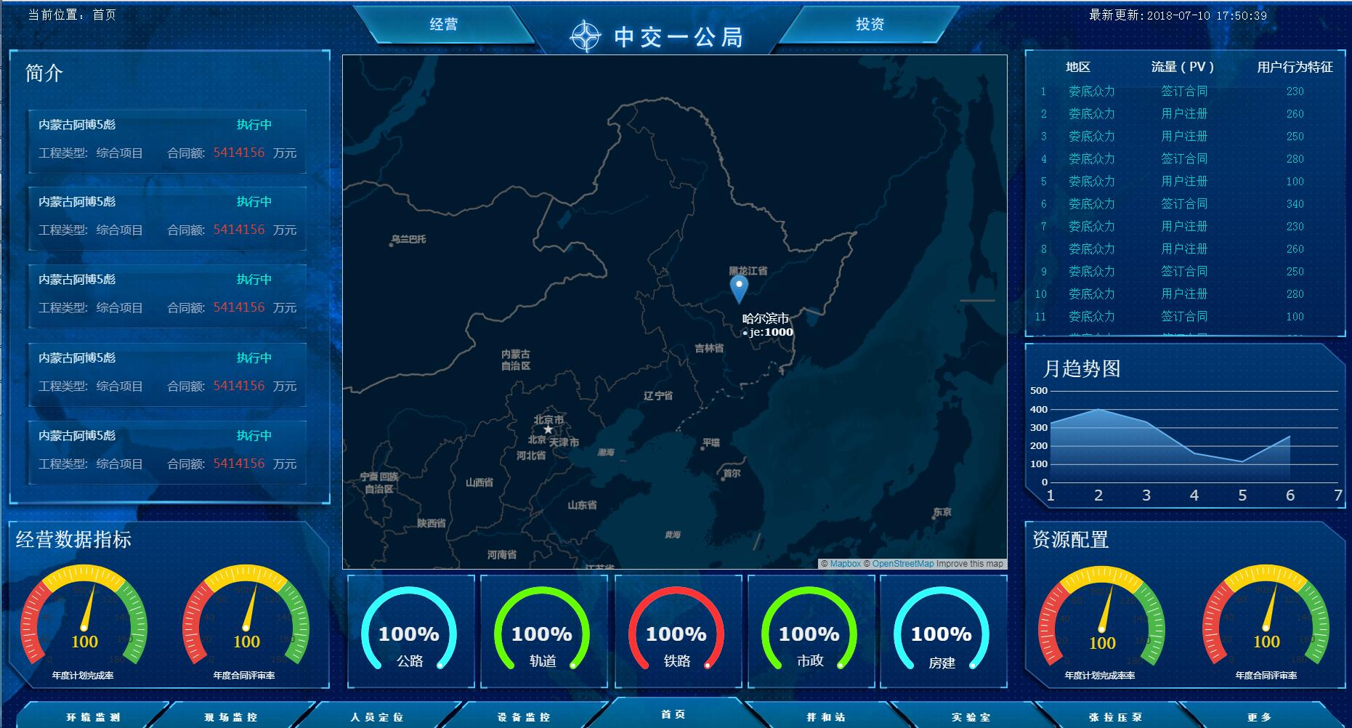
全国和省的数据取值基本查不到，条件省还是全国
 | 主视图（地图内容） |  |  | 取值内容 | 建伟计算内容 | 位置一（概况信息类、多半屏） | 取值内容 | 位置二（经营指标类） | 取值内容 | 位置三（类型分类） | 取值内容 | 位置四（动态信息） | 取值内容 | 位置五（资源配置情况） | 取值内容 | 位置六（关联信息接口）
 | 施工项目地图 | 全球 | 热力图+悬浮合同额：按国家 | 按未完工状态的项目进行过滤，取合同总造价计算 |  | 一公局简介（精简），公司排名（按合同额、项目数量） | 按未完工状态的项目进行过滤，取业主合同相关信息计算 | 国内、外合同额分部+百分比——海外一个填数的表 | 按未完工状态的项目进行过滤，增加海外项目信息采集表 | 工程类型（按合同额、项目数量）——百分比+数据图 | 按未完工状态、对应地理位置的项目进行计算，数据在业主合同信息 | 供应商注册信息、合同实时签订情况、结算实时签订情况、物资入库情况（点击查看详情） | 对应实时发生动态信息，点击后可超链接查看具体单据 | 主材库存情况：钢材、水泥、地材、沥青，设备情况：自有设备、外租、协作设备 | 按未完工状态、对应地理位置的项目进行计算， | 现场视频、环境监测、人员定位、设备监控、拌和站数据、实验室数据、张拉压浆数据、更多
 |  | 全国 | 热力图+悬浮合同额：按省份 | 按未完工状态的项目进行过滤，取合同总造价计算 | 按未完工状态的项目进行过滤，按省份、该省份累计合同额 | 公司排名（按合同额、项目数量） | 按未完工状态的项目进行过滤，取业主合同相关信息计算 | 产值完成情况（合同额与产值）、计量完成情况（产值与计量） | 取业主合同总造价、累计产值、累计计量的值 | 工程类型（按合同额）——百分比+数据图 | 按未完工状态、对应地理位置的项目进行计算，数据在业主合同信息 | 供应商注册信息、合同实时签订情况、结算实时签订情况、物资入库情况（点击查看详情） | 对应实时发生动态信息，点击后可超链接查看具体单据（点击后弹出，“当前没有权限，请联系系统管理员授权”） | 主材库存情况：物资情况：钢材、水泥、地材、沥青（金额），设备情况：自有设备、外租、协作设备（数量） | 按未完工状态、对应地理位置的项目进行计算，（点击后弹出，“当前没有权限，请联系系统管理员授权”） | 现场视频、环境监测、人员定位、设备监控、拌和站数据、实验室数据、张拉压浆数据、更多
钢筋：金额
水泥：金额
 |  | 省份 | 各市的项目数量图（在地图的市一级标数字），点击数字出项目列表选项目 | 按未完工状态的项目进行过滤，取当前省份的合同总造价及项目列表 | OA增加市级的字段，现场实施补充该字段内容；合同额的热力图 | 项目列表、工程类型、合同额、项目经理 | 按未完工状态的项目进行过滤，取业主合同相关信息计算 | 产值完成情况（产值与合同额）、计量完成情况（计量与合同额） | 取业主合同产值以及计量的值 | 工程类型（按合同额、项目数量）——百分比+数据图 | 按未完工状态、对应地理位置的项目进行计算，数据在业主合同信息 | 供应商注册信息、合同实时签订情况、结算实时签订情况、物资入库情况（点击查看详情） | 对应实时发生动态信息，点击后可超链接查看具体单据 | 主材库存情况：钢材、水泥、地材、沥青，设备情况：自有设备、外租、协作设备 | 按未完工状态、对应地理位置的项目进行计算， | 现场视频、环境监测、人员定位、设备监控、拌和站数据、实验室数据、张拉压浆数据、更多
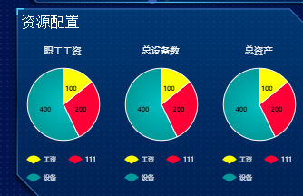
 |  | 具体项目 | GIS或BIM显示项目路线（放GIS，留BIM选择的位置）——联系项目描路线，需要什么数据（CAD格式路线图文件）？项目经理部（照片）、拌和站（照片）、仓库、重点工程经纬度信息 | 需确认路线上传格式 |  | 项目名称、工程类别、合同总造价、合同开工日期、合同竣工日期、项目状态、甲方名称、建设单位、监理单位、项目经理、电话、主要工程项目及工程数量、更多详细信息 | 按未完工状态的项目进行过滤，取业主合同相关信息 点击更多详细信息跳转分公司业主合同页面 | 产值完成情况（产值与合同额）、计量完成情况（计量与合同额） | 取业主合同产值以及计量的值 | 各类经营合同分类金额及百分比、更多详细信息 | 按项目进行统计，数据在对外经营合同信息 | 安全生产XX天，现场作业人员（暂无）、特种作业人员（可点击看详情）、现场作业设备（可点击看详情）、特种设备（可点击看详情） | 取安全管理系统对应值 项目的天数=当前的日期-项目实际开工日期 特种作业人员=显示人数，安全管理特种作业台账 现场作业设备=自有设备+外租+协作设备 特种设备：安全管理里面的特种设备台账 | 主材库存情况：钢材、水泥、地材、沥青，设备情况：自有设备、外租、协作设备 | 按未完工状态、对应地理位置的项目进行计算， 【和上面一样】 | 现场视频、环境监测、人员定位、设备监控、拌和站数据、实验室数据、张拉压浆数据、更多
 | 投资项目地图 | 全国、全局
 |  | 项目公司
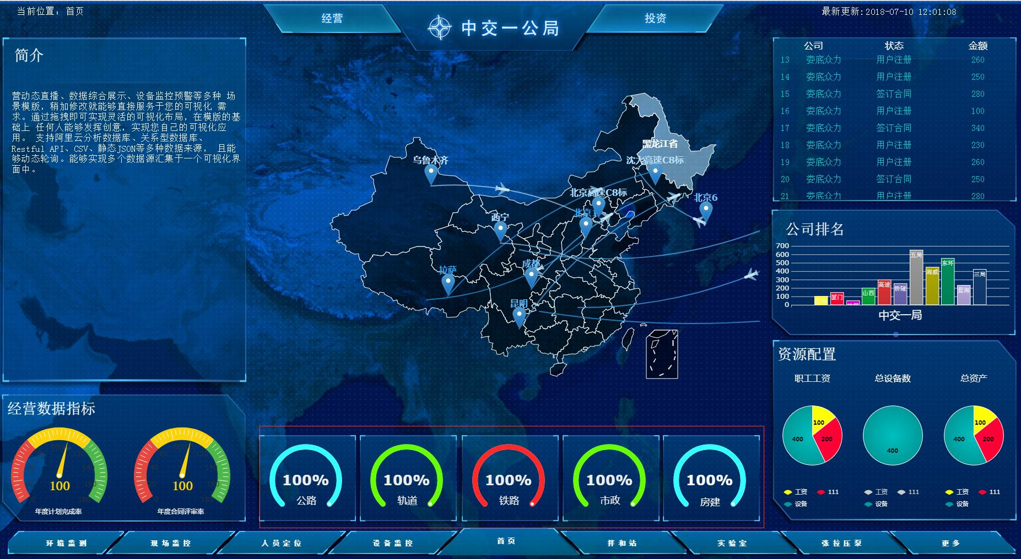

注：跳转到详细信息的页面

百分比是指
5个分类各站的百分比（合同金额来的）
公路下面显示金额

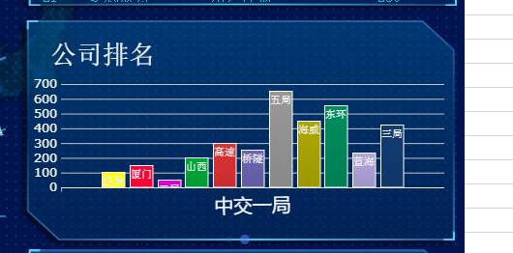
左侧竖起来
进度条显示金额，鼠标放上后显示项目数

